ﾌﾛｰ図
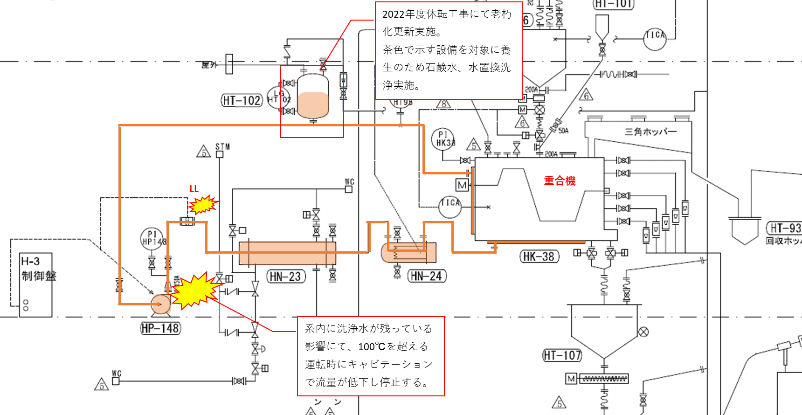
フロー図

タネ（熟成）着色比較
 |  | 熱媒内水分除去トラブルによる、重合機内タネ着色比較

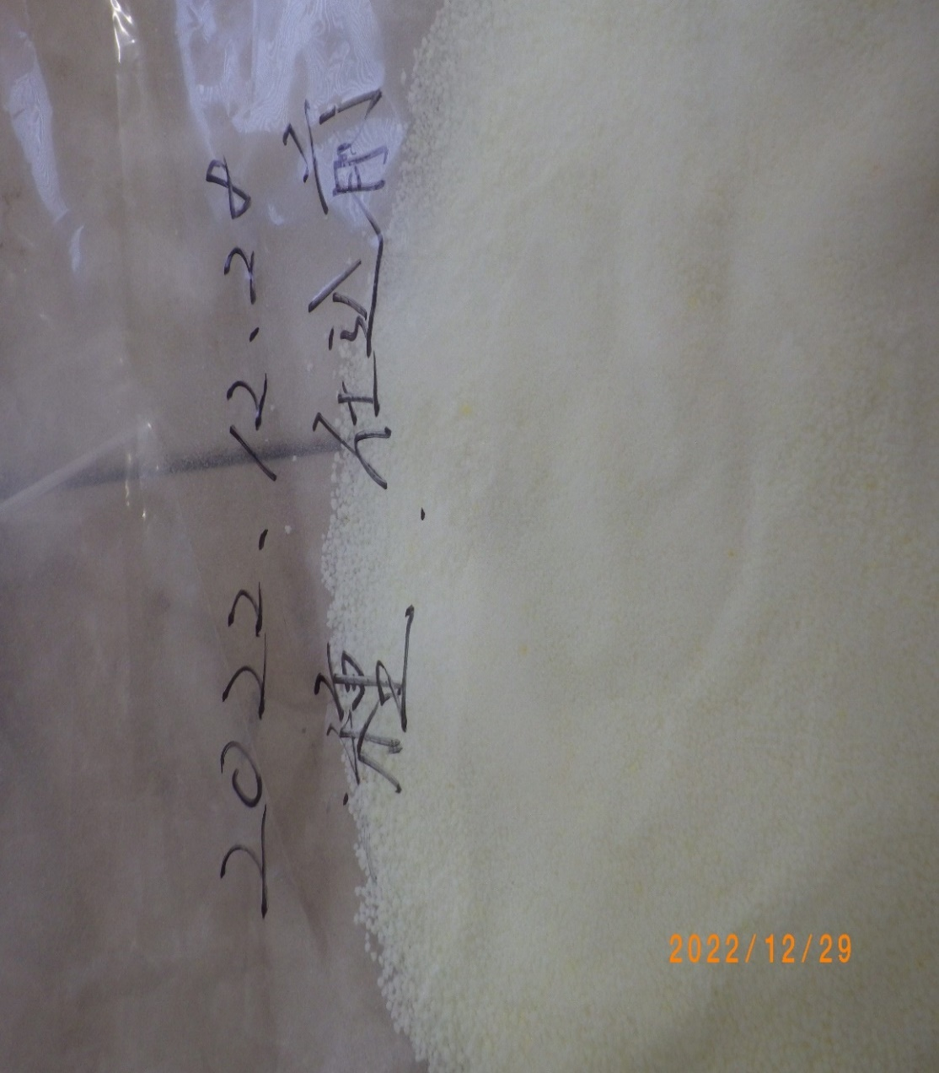
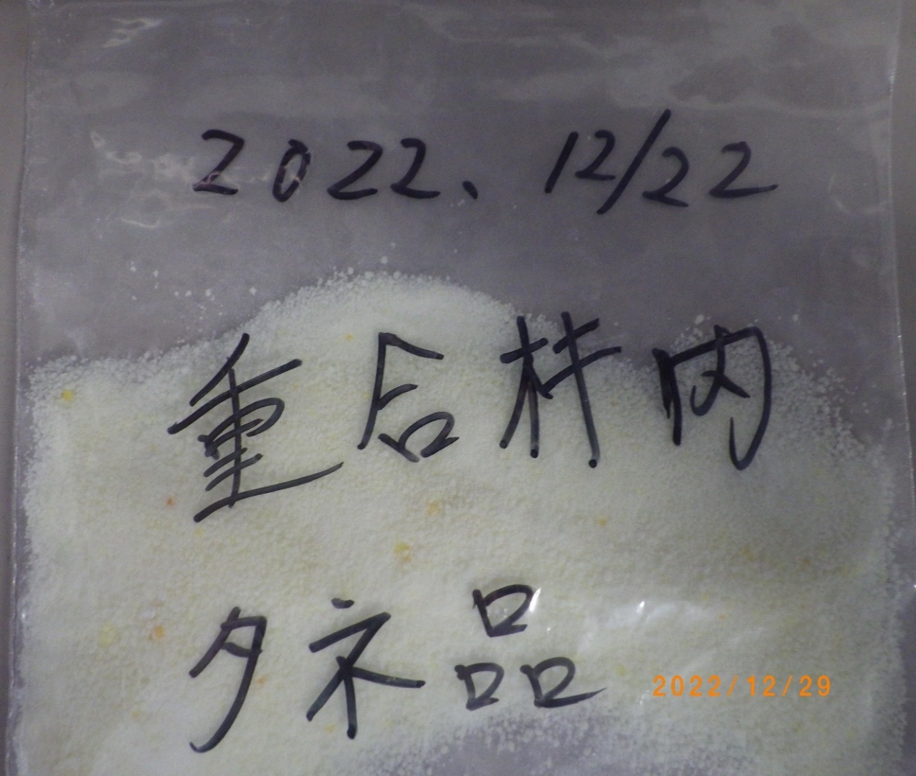
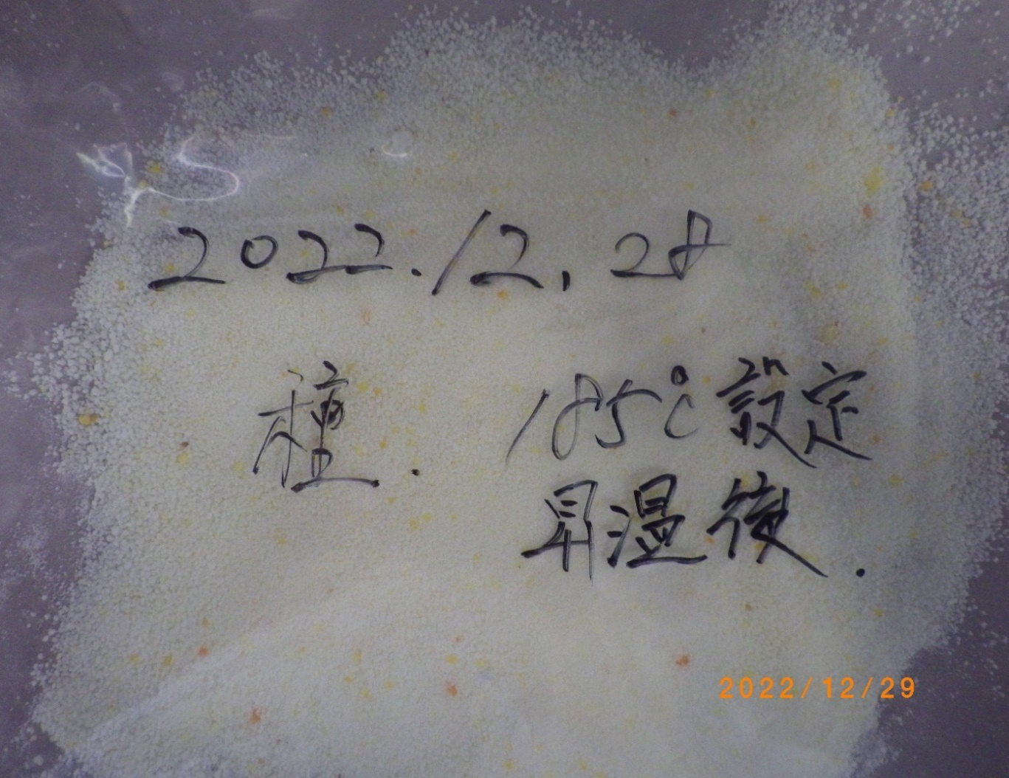

① | （重合機仕込み前、タネ（熟成品）） |  | ② | （重合機仕込み後、熱媒温度106℃まで加温不可時、熟成品） | ③ | （熱媒温度：１８５℃まで昇温後、熟成品）

※①、②は色に、ほとんど変化はなし。
③は若干、色が付いたが・・使用可能な着色度。 現物の確認で判断下さい。

